Hoja1
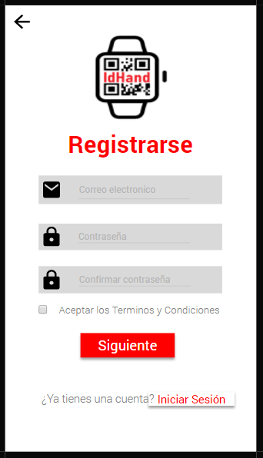
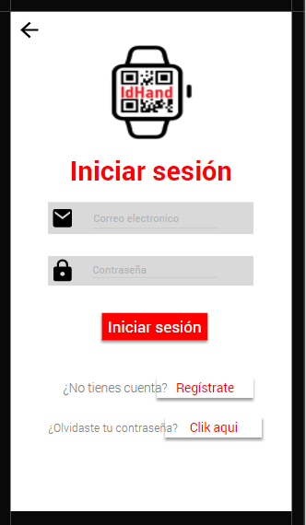
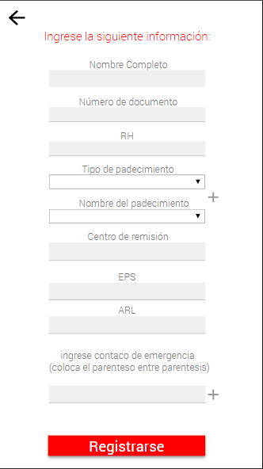
Caso de uso: Registrar | Historia de usuario: |  | HU1 |  |  | Caso de uso: Iniciar sesión |  | Historia de usuario: | HU2 |  |  | Caso de uso: Ingresar información |  | Historia de usuario: |  | HU3
 | Actor: Usuario |  | Depende de: |  |  |  |  | Actor: Usuario | Depende de: HU1 |  |  |  |  | Actor: Usuario |  | Depende de: HU1
 | Descripción: Se debe registrar el usuario para permitir que las personas que tengan la pulsera pueda tener un perfil. Los campos que contendrá para registrarse son: el correo, la contraseña, y confirmación de contraseña. |  |  |  |  |  |  | Descripción: Se debe tener la opción de iniciar sesión, para acceder a mi perfil. |  |  |  |  |  | Descripción: Se debe ingresar información requerida como número de documento, nombre completo, RH, Alguna alergia, sufre de alguna enfermedad, centro de remisión, EPS, ARL, contacto de emergencia y parentesco ; para generar un código QR.

 | Criterio de aceptación: Dado que quiero registrarme, debo ver un formulario con el correo, la contraseña y la confirmación de la contraseña (La contraseña debe estar encriptada), debe haber un botón que almacena la información en una tabla en la base de datos, y diga siguiente para pasar a una interfaz con el formulario de la información requerida para la pulsera. También debe contar con una casilla para aceptar los términos y condiciones. |  |  |  |  |  |  | Criterio de aceptación: Dado que quiero iniciar sección, el sistema debe contar con los cambos de ingresar correo y contraseña, y debe tener un botón de "iniciar sesión" que valide la información ingresada en el registro, y me permita ingresar. La aplicación también debe contar con un botón para solicitar recuperar contraseña, en caso de que esta sea olvidada. Cuando le dé en el botón de iniciar sesión y se valide la información el sistema debe abrir una pantalla principal con las funcionalidades del usuario. |  |  |  |  |  | Criterio de aceptación: Dado que quiero ingresar mi información, los datos de ingresar mi nombre completo, número de documento, RH, alergia a algún medicamento, sufre de alguna enfermedad, centro de remisión, EPS, ARL, contacto de emergencia y parentesco, se deben mostrar en un formulario, y también debe tener un botón para registrar información.

Elaborado por: Daniela Alvarez Vargas, Wendy Loranis Vergara Salgado y Brayan Estiven Gonzalez Arias | Responsables: Daniela Alvarez Vargas, Wendy Loranis Vergara Salgado y Brayan Estiven Gonzalez Arias |  |  | Versión: 1.0 |  | Elaborado por: Daniela Alvarez Vargas, Wendy Loranis Vergara Salgado y Brayan Estiven Gonzalez Arias |  | Responsables: Daniela Alvarez Vargas, Wendy Loranis Vergara Salgado y Brayan Estiven Gonzalez Arias |  | Versión: 1.0 |  | Elaborado por: Daniela Alvarez Vargas, Wendy Loranis Vergara Salgado y Brayan Estiven Gonzalez Arias |  | Responsables: Daniela Alvarez Vargas, Wendy Loranis Vergara Salgado y Brayan Estiven Gonzalez Arias |  |  | Versión: 1.0

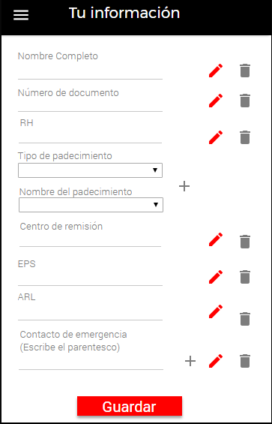
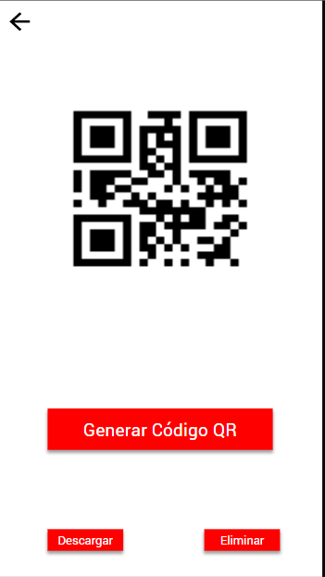
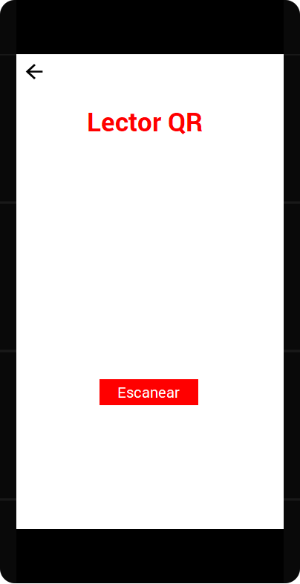
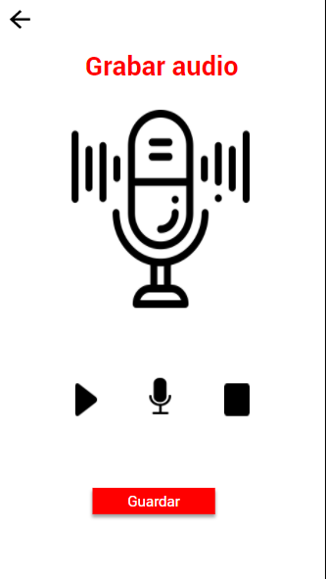
Caso de uso: Modificar información | Historia de usuario: |  | HU4 |  |  | Caso de uso: Generar código QR |  | Historia de usuario: | HU5 |  |  | Caso de uso: Grabar audio |  | Historia de usuario: |  | HU6
 | Actor: Usuario |  | Depende de: |  |  |  |  | Actor: Usuario | Depende de: |  |  |  |  | Actor: Usuario |  | Depende de:
 | Descripción: Se debe permitir modificar la información; nombre completo, número de documento, RH, alergia a algún medicamento, sufre de alguna enfermedad, centro de remisión, EPS, ARL, contacto de emergencia y parentesco. |  |  |  |  |  |  | Descripción: |  |  |  |  |  | Descripción: Al momento de presionar un botón se debe escuchar el audio grabado y subido por el usuario a la tarjeta Micro SD, que contenga la información de: nombre completo, número de documento, RH, alergia a algún medicamento, sufre de alguna enfermedad, centro de remisión

 | Criterio de aceptación: Dado que quiero modificar mi información la aplicación debe tener un botón que nos permita editar la información y que está también se modifique en la base de datos. |  |  |  |  |  |  | Criterio de aceptación: Se debe permitir contener la información (nombre completo, número de documento, RH, alergia a algún medicamento, sufre de alguna enfermedad, centro de remisión, EPS, ARL, contacto de emergencia y parentesco) ingresada por el usuario en el código QR para que se pueda visualizar mediante un lector de código QR. |  |  |  |  |  | Criterio de aceptación: Dado que quiero subir un audio con información, la aplicación debe tener una sesión para grabar el audio y descárgalo, y que este se almacene en la base de datos.
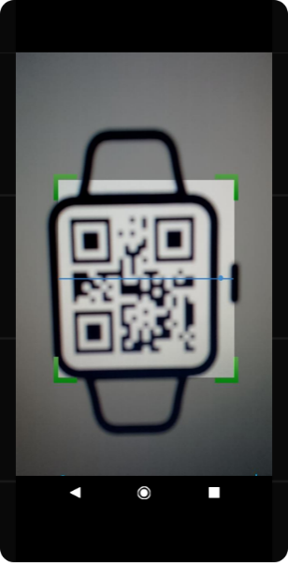

Elaborado por: Daniela Alvarez Vargas, Wendy Loranis Vergara Salgado y Brayan Estiven Gonzalez Arias | Responsables: Daniela Alvarez Vargas, Wendy Loranis Vergara Salgado y Brayan Estiven Gonzalez Arias |  |  | Versión: 1.0 |  | Elaborado por: Daniela Alvarez Vargas, Wendy Loranis Vergara Salgado y Brayan Estiven Gonzalez Arias |  | Responsables: Daniela Alvarez Vargas, Wendy Loranis Vergara Salgado y Brayan Estiven Gonzalez Arias |  | Versión: 1.0 |  | Elaborado por: Daniela Alvarez Vargas, Wendy Loranis Vergara Salgado y Brayan Estiven Gonzalez Arias |  | Responsables: Daniela Alvarez Vargas, Wendy Loranis Vergara Salgado y Brayan Estiven Gonzalez Arias |  |  | Versión: 1.0

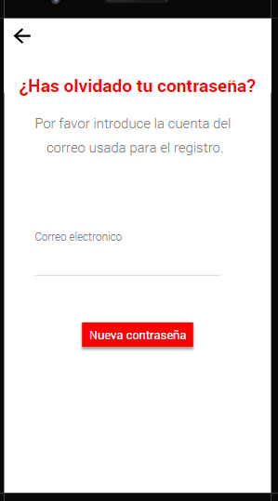
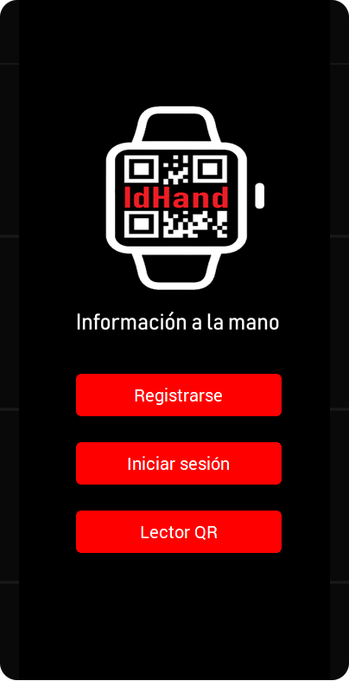
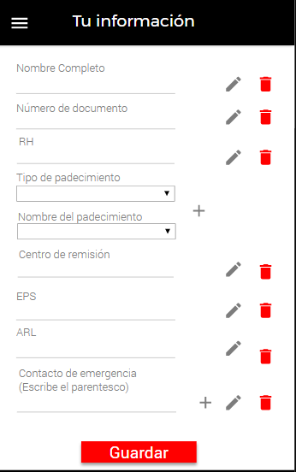
Caso de uso: Restablecer contraseña | Historia de usuario: |  | HU7 |  |  | Caso de uso: Ingresar a pantalla de inicio |  | Historia de usuario: | HU8 |  |  | Caso de uso: Eliminar información |  | Historia de usuario: |  | HU9
 | Actor: Usuario |  | Depende de: |  |  |  |  | Actor: Usuario | Depende de: |  |  |  |  | Actor: Usuario |  | Depende de:
 | Descripción: El usuario puede restablecer la contraseña en caso de que sea olvidada. |  |  |  |  |  |  | Descripción: Al momento de abrir la aplicación movil debe aparecer una pantalla de inicio que permita acceder a las opciones de registrar, iniciar sesión, leer código QR. |  |  |  |  |  | Descripción: Se debe tener la opción de eliminar la información del usuaro en la aplicación movil.

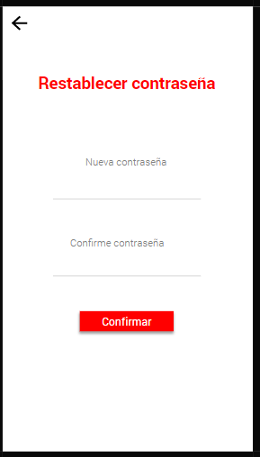

 | Criterio de aceptación: Dado que quiero restablecer mi contraseña al presionar un botón el sistema debe enviarme a una pantalla que me solicite mi correo registrado y que me aparezca un campo para colocarlo y un botón para enviarlo y en este correo se me envíe la restauración de la contraseña para poder cambiarla dirigiéndome a otra pantalla con un formulario para ingresar la nueva contraseña, confirmarla la contraseña y un botón para confirmar el cambio. |  |  |  |  |  |  | Criterio de aceptación: Dado que quiero ingresar a una pantalla de inicio, la aplicación debe contar con botones con la opción de registrarse, iniciar sesion y lector de codigo QR, y que estos me dirijan a su pantalla correspondiente. |  |  |  |  |  | Criterio de aceptación: Dado que quiero eliminar la información ingresada, la aplicación debe tener un boton que al presionarlo permit al sistema desactivar la información de la base de datos.

Elaborado por: Daniela Alvarez Vargas, Wendy Loranis Vergara Salgado y Brayan Estiven Gonzalez Arias | Responsables: Daniela Alvarez Vargas, Wendy Loranis Vergara Salgado y Brayan Estiven Gonzalez Arias |  |  | Versión: 1.0 |  | Elaborado por: Daniela Alvarez Vargas, Wendy Loranis Vergara Salgado y Brayan Estiven Gonzalez Arias |  | Responsables: Daniela Alvarez Vargas, Wendy Loranis Vergara Salgado y Brayan Estiven Gonzalez Arias |  | Versión: 1.0 |  | Elaborado por: Daniela Alvarez Vargas, Wendy Loranis Vergara Salgado y Brayan Estiven Gonzalez Arias |  | Responsables: Daniela Alvarez Vargas, Wendy Loranis Vergara Salgado y Brayan Estiven Gonzalez Arias |  |  | Versión: 1.0

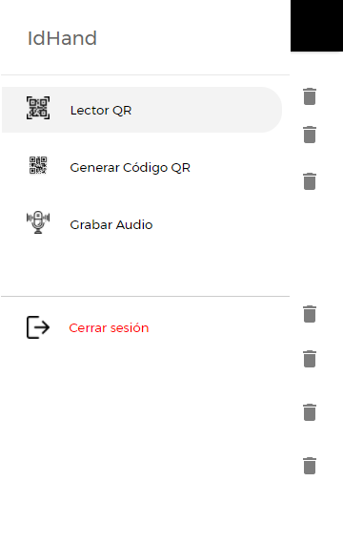
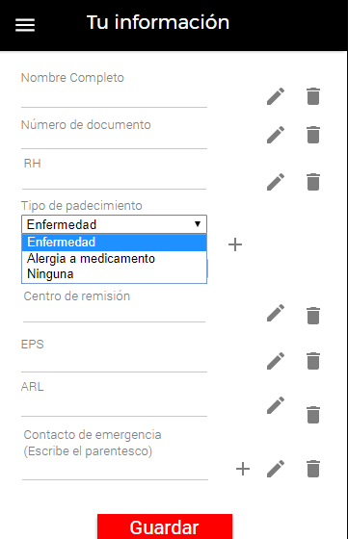
Caso de uso: Cerrar sesión | Historia de usuario: |  | HU10 |  |  | Caso de uso: Seleccionar padecimiento |  | Historia de usuario: | HU11 |  |  | Caso de uso: Gestionar usuario |  |  | Historia de usuario: |  | HU12
 | Actor: Usuario |  | Depende de: |  |  |  |  | Actor: Usuario | Depende de: |  |  |  |  |  | Actor: Administrador |  | Depende de:
 | Descripción: El usuario debe poder cerrar la sesión, despues de ingresar a su perfil. |  |  |  |  |  |  | Descripción: El usuario puede seleccionar el padecimiento que tiene, y añadir varias. |  |  |  |  |  |  | Descripción: El administrador debe gestionar la información del usuario, para arreglar los problemas que puedan existir.
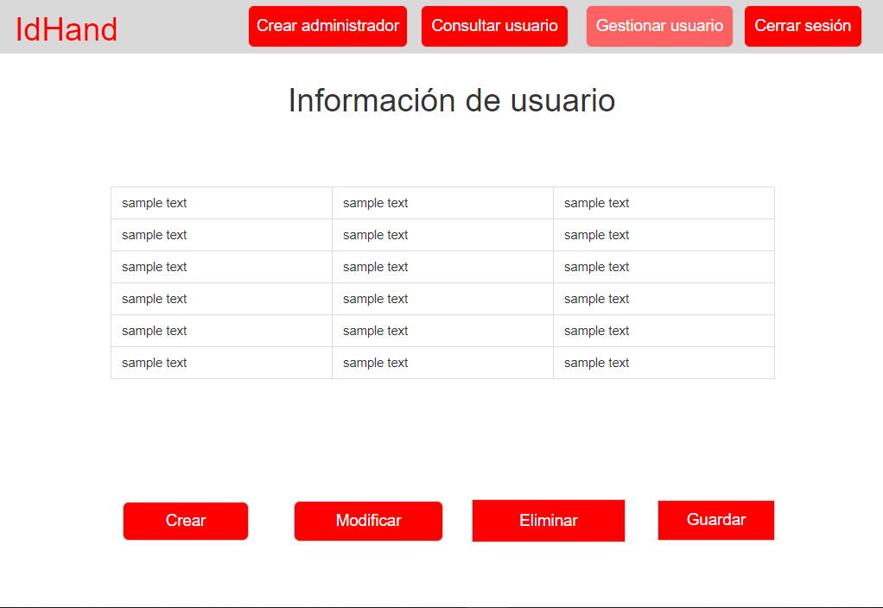

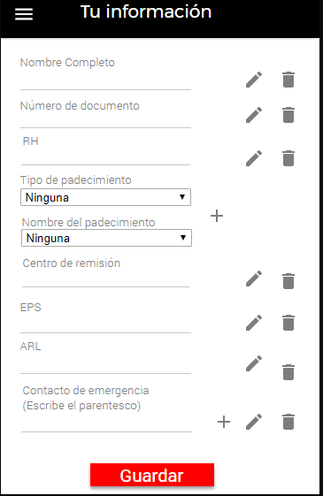

 | Criterio de aceptación: Dado que quiero cerrar la sesión la aplicación movil debe tener un bton que permita hacerlo y volver a la pantalla de inicio. |  |  |  |  |  |  | Criterio de aceptación: Dado que quiero seleccionar la alergia o la enfermedad en el formulario, la aplicación móvil debe contar con una lista de despliegue donde aparezcan el tipo de padecimiento (enfermedad o alergia) y el nombre del padecimiento. |  |  |  |  |  |  | Criterio de aceptación: Dado que quiero gestionar el sistema, este me debe permitir ver una lista con los usuarios registrados, y debe mostrar botones de las siguientes opciones: Crear: El administrador abre un formulario con los datos del usuario y podrá insertar otra información a la base de datos. Modificar: El administrador abre un registro y presiona el botón de modificar, El administrador podrá modificar uno o más campos, presionar el botón guardar y este se debe modificar en la base de datos. Eliminar: El administrador abre un registro y selecciona la opción de eliminar, el sistema muestra un mensaje de confirmación, el administrador lo acepta y el sistema debe eliminar el registro de la base de datos.

Elaborado por: Daniela Alvarez Vargas, Wendy Loranis Vergara Salgado y Brayan Estiven Gonzalez Arias | Responsables: Daniela Alvarez Vargas, Wendy Loranis Vergara Salgado y Brayan Estiven Gonzalez Arias |  |  | Versión: 1.0 |  | Elaborado por: Daniela Alvarez Vargas, Wendy Loranis Vergara Salgado y Brayan Estiven Gonzalez Arias |  | Responsables: Daniela Alvarez Vargas, Wendy Loranis Vergara Salgado y Brayan Estiven Gonzalez Arias |  | Versión: 1.0 |  | Elaborado por: Daniela Alvarez Vargas, Wendy Loranis Vergara Salgado y Brayan Estiven Gonzalez Arias |  |  | Responsables: Daniela Alvarez Vargas, Wendy Loranis Vergara Salgado y Brayan Estiven Gonzalez Arias |  |  | Versión: 1.0


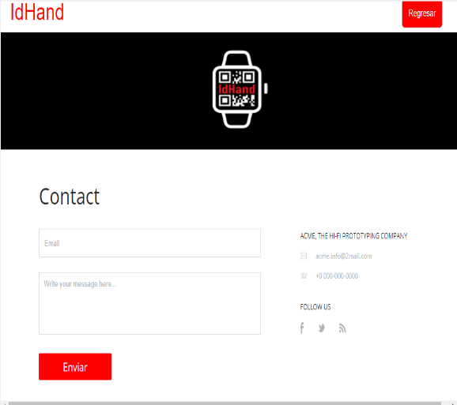
Caso de uso: Iniciar sesión |  | Historia de usuario: |  | HU13 |  |  | Caso de uso: Crear administrador |  | Historia de usuario: |  | HU14 |  | Caso de uso: Consultar usuario |  |  |  | Historia de usuario: |  | HU15
 |  | Actor: Administrador |  | Depende de: |  |  |  |  | Actor: Administrador |  | Depende de: |  |  |  |  |  | Actor: Administrador |  | Depende de:
 |  | Descripción: El sistema debe permitirle al administrador iniciar sesión con su correo y contraseña para gestionar el sistema. |  |  |  |  |  |  | Descripción: El administrador debe tener el poder para crear otros administradores. |  |  |  |  |  |  |  | Descripción: El administrador puede consultar los datos (nombre completo, número de documento, RH, alergia a algún medicamento, sufre de alguna enfermedad, centro de remisión, EPS, ARL, contacto de emergencia con parentesco) en el sitio web.

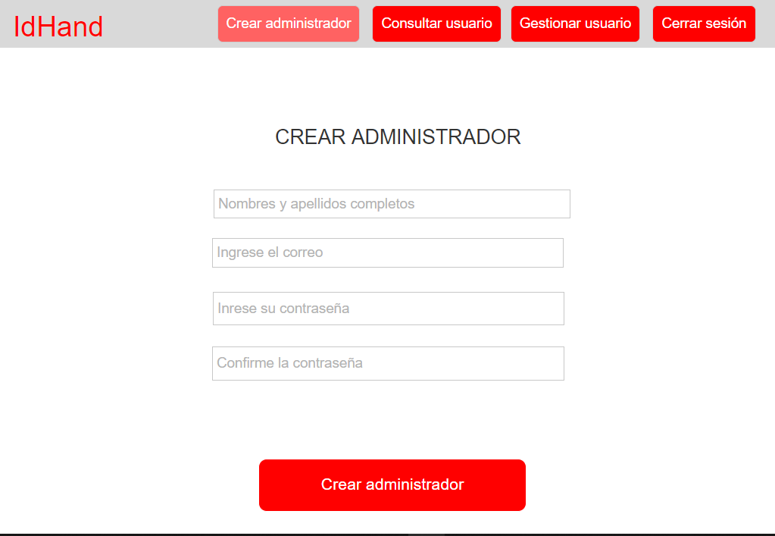
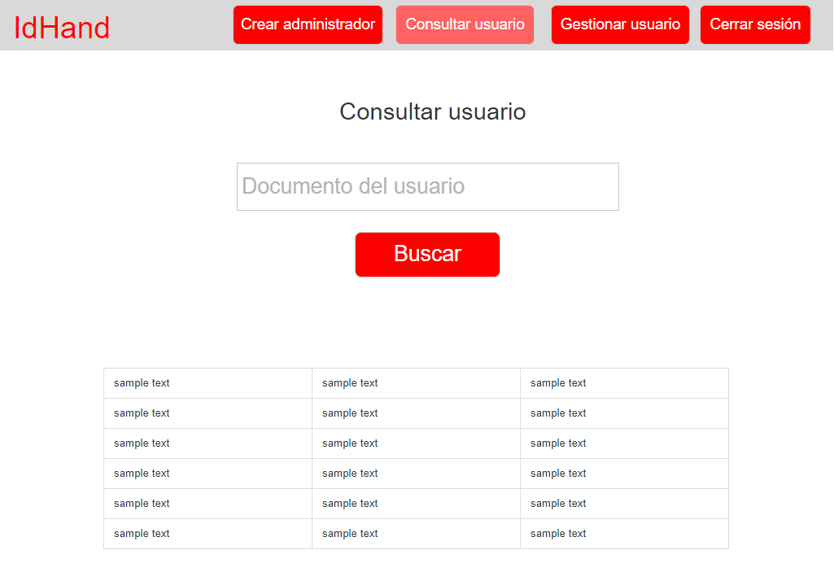

 |  | Criterio de aceptación: Dado que quiero ingresar con un perfil de administrador, el sistema debe contar con una tabla en la base de datos, que contenga la información de correo y contraseña del administrador. El sitio web también debe contar con un botón para ingresar y otro para solicitar recuperar contraseña, en caso de que esta sea olvidada. Cuando le dé en el botón de iniciar sesión y se valide la información el sistema abre una pantalla principal con las funcionalidades del administrador. Adicionalmente la interfaz va a tener información comercial de la pulsera, mostrando un botón donde me dirija a la información del proyecto, y otro botón para acceder a la información de contacto. |  |  |  |  |  |  | Criterio de aceptación: Dado que quiero crear otros administradores, la aplicación web debe tener la opción de agregar más administradores, registrándolo yo mismo, con el nombre, correo y contraseña y confirmar contraseña. |  |  |  |  |  |  |  | Criterio de aceptación: Dado que quiero consultar la información, la aplicación web debe tener la opción que me permita consultarlos.

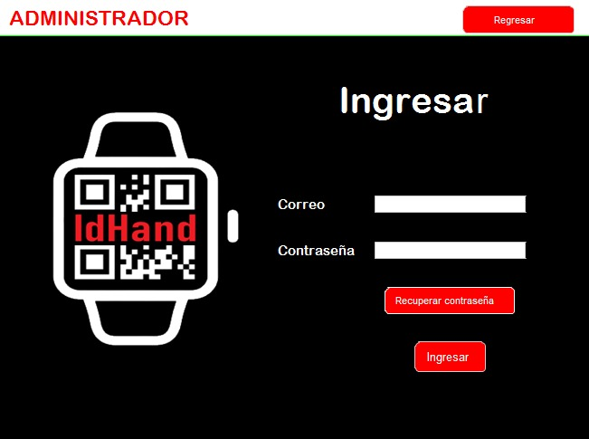

Elaborado por: Daniela Alvarez Vargas, Wendy Loranis Vergara Salgado y Brayan Estiven Gonzalez Arias |  | Responsables: Daniela Alvarez Vargas, Wendy Loranis Vergara Salgado y Brayan Estiven Gonzalez Arias |  |  | Versión: 1.0 |  | Elaborado por: Daniela Alvarez Vargas, Wendy Loranis Vergara Salgado y Brayan Estiven Gonzalez Arias |  | Responsables: Daniela Alvarez Vargas, Wendy Loranis Vergara Salgado y Brayan Estiven Gonzalez Arias |  |  | Versión: 1.0 | Elaborado por: Daniela Alvarez Vargas, Wendy Loranis Vergara Salgado y Brayan Estiven Gonzalez Arias |  |  |  | Responsables: Daniela Alvarez Vargas, Wendy Loranis Vergara Salgado y Brayan Estiven Gonzalez Arias |  |  | Versión: 1.0

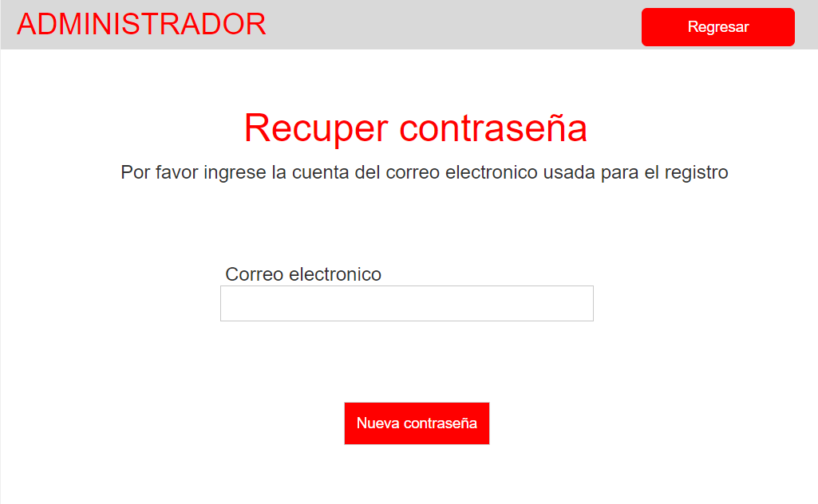
Caso de uso: Cerrar sesión |  | Historia de usuario: |  | HU16 |  |  | Caso de uso: Recuperar contraseña del administrador |  | Historia de usuario: |  | HU17
 |  | Actor: Administrador |  | Depende de: |  |  |  |  | Actor: Administrador |  | Depende de:
 |  | Descripción: El administrador debe poder cerrar sesión, después de ingresar a su perfil. |  |  |  |  |  |  | Descripción: El administrador puede restablecer la contraseña en caso de que sea olvidada.

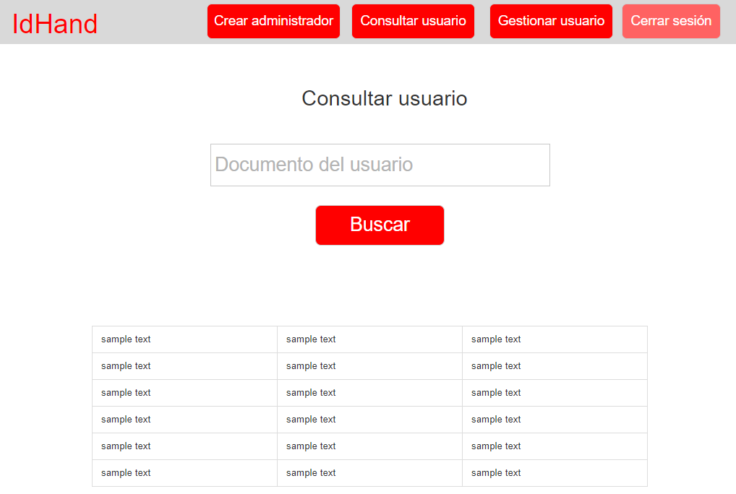

 |  | Criterio de aceptación: Dado que quiero cerrar sección la aplicación web debe tener un botón que me permita volver a la pantalla de inicio. |  |  |  |  |  |  | Criterio de aceptación: Dado que quiero restablecer mi contraseña al presionar un botón el sistema debe enviarme a una pantalla que me solicite mi correo registrado y que me aparezca un campo para colocarlo y un botón para enviarlo y en este correo se me envíe la restauración de la contraseña para poder cambiarla dirigiéndome a otra pantalla con un formulario para ingresar la nueva contraseña, confirmarla la contraseña y un botón para confirmar el cambio.

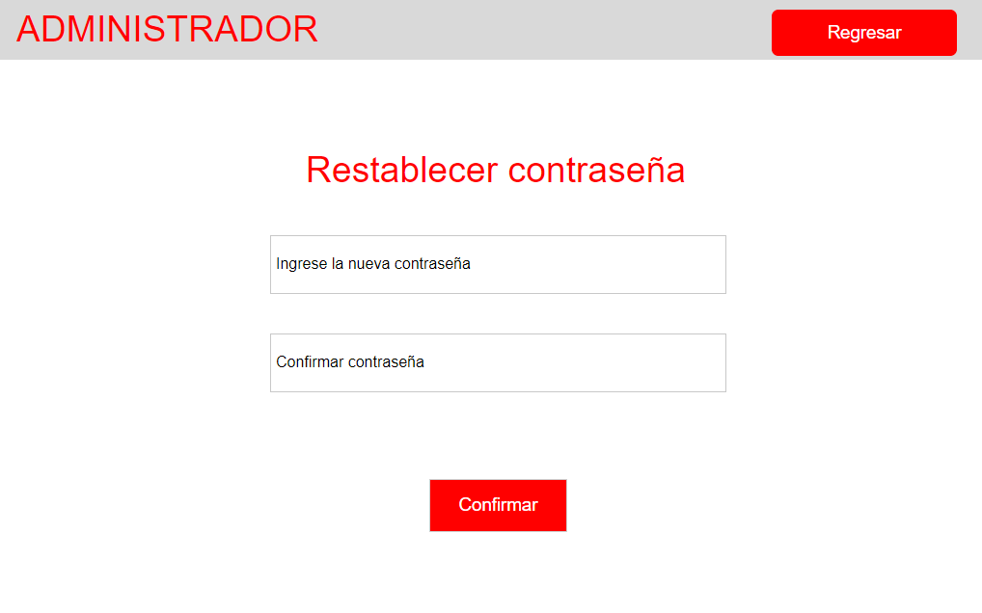

Elaborado por: Daniela Alvarez Vargas, Wendy Loranis Vergara Salgado y Brayan Estiven Gonzalez Arias |  | Responsables: Daniela Alvarez Vargas, Wendy Loranis Vergara Salgado y Brayan Estiven Gonzalez Arias |  |  | Versión: 1.0 |  | Elaborado por: Daniela Alvarez Vargas, Wendy Loranis Vergara Salgado y Brayan Estiven Gonzalez Arias |  | Responsables: Daniela Alvarez Vargas, Wendy Loranis Vergara Salgado y Brayan Estiven Gonzalez Arias |  |  | Versión: 1.0

